5.1
Задания:
Постройте диаграмму на основании данных текущего листа в соответствии с образцом ниже.
Число | Облачность
2024-03-01 | 64%
2024-03-02 | 95%
Облачность в Астане в марте 2024г.
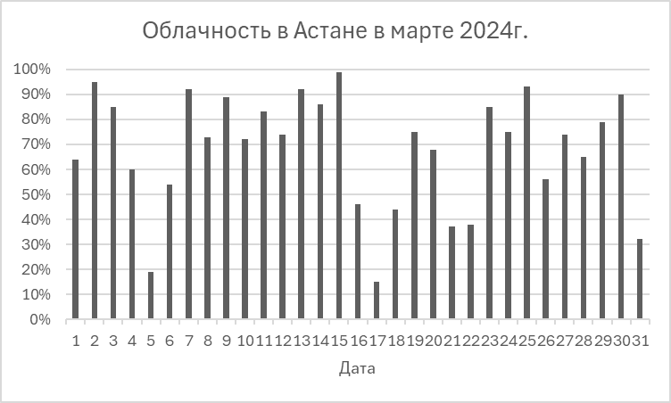
2024-03-03 | 85%
2024-03-04 | 60%
2024-03-05 | 19%
2024-03-06 | 54%
2024-03-07 | 92%
2024-03-08 | 73%
2024-03-09 | 89%
2024-03-10 | 72%
2024-03-11 | 83%
2024-03-12 | 74%
2024-03-13 | 92%
2024-03-14 | 86%
2024-03-15 | 99%
2024-03-16 | 46%
2024-03-17 | 15%
2024-03-18 | 44%
2024-03-19 | 75%
2024-03-20 | 68%
2024-03-21 | 37%
2024-03-22 | 38%
2024-03-23 | 85%
2024-03-24 | 75%
2024-03-25 | 93%
2024-03-26 | 56%
2024-03-27 | 74%
2024-03-28 | 65%
2024-03-29 | 79%
2024-03-30 | 90%
2024-03-31 | 32%

5.2
Задания:
Постройте диаграмму на основании данных текущего листа в соответствии с образцом ниже.
Погода | Январь | Февраль | Март | Апрель | Май
Солнечные дни | 6 | 4 | 6 | 9 | 16
Облачные дни | 6 | 5 | 6 | 9 | 10
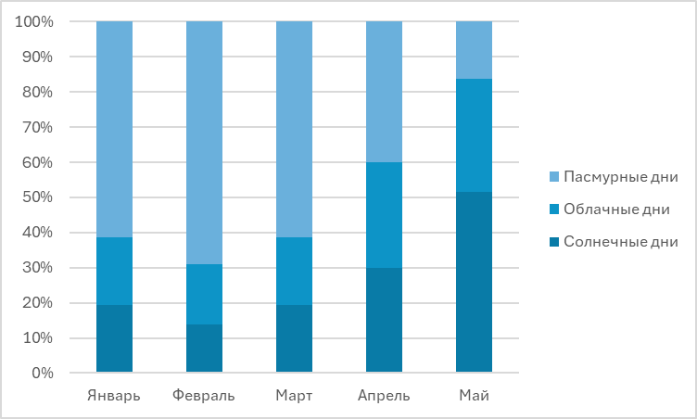
Пасмурные дни | 19 | 20 | 19 | 12 | 5
Всего | 31 | 29 | 31 | 30 | 31

5.3
Задания:
Постройте диаграмму на основании данных текущего листа в соответствии с образцом ниже.
Дата | Днём | Ночью
2024-03-01 | -8 | -19.5
2024-03-02 | -7.5 | -10.5
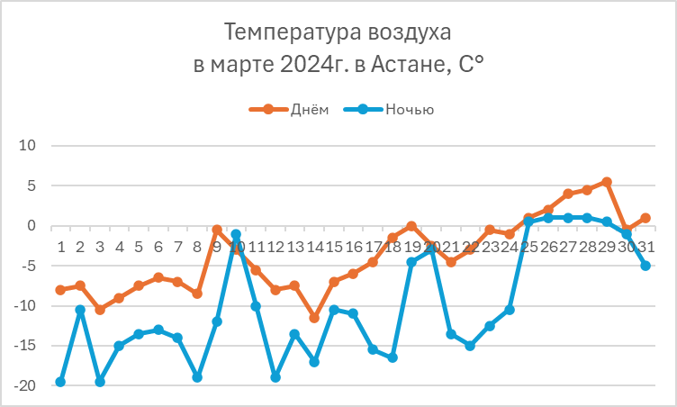
2024-03-03 | -10.5 | -19.5
Температура возжухав марте 2024г. в Астане, С˚
2024-03-04 | -9 | -15
2024-03-05 | -7.5 | -13.5
2024-03-06 | -6.5 | -13
2024-03-07 | -7 | -14
2024-03-08 | -8.5 | -19
2024-03-09 | -0.5 | -12
2024-03-10 | -3 | -1
2024-03-11 | -5.5 | -10
2024-03-12 | -8 | -19
2024-03-13 | -7.5 | -13.5
2024-03-14 | -11.5 | -17
2024-03-15 | -7 | -10.5
2024-03-16 | -6 | -11
2024-03-17 | -4.5 | -15.5
2024-03-18 | -1.5 | -16.5
2024-03-19 | 0 | -4.5
2024-03-20 | -2.5 | -3
2024-03-21 | -4.5 | -13.5
2024-03-22 | -3 | -15
2024-03-23 | -0.5 | -12.5
2024-03-24 | -1 | -10.5
2024-03-25 | 1 | 0.5
2024-03-26 | 2 | 1
2024-03-27 | 4 | 1
2024-03-28 | 4.5 | 1
2024-03-29 | 5.5 | 0.5
2024-03-30 | -0.5 | -1
2024-03-31 | 1 | -5

5.4
Задания:
Постройте диаграмму на основании данных текущего листа в соответствии с образцом ниже.
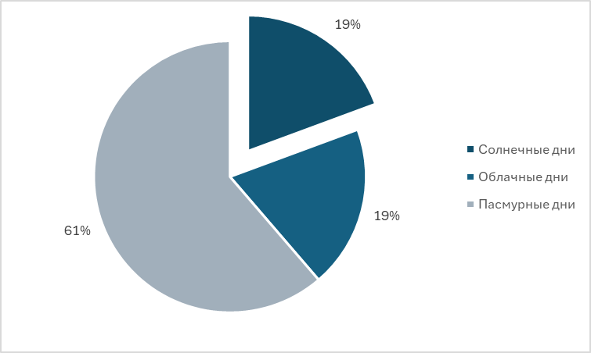
Погода | Количество дней в марте 2024г. | Доля
Солнечные дни | 6 | 19%
Облачные дни | 6 | 19%
Пасмурные дни | 19 | 61%
Всего | 31

5.5
Дата | 2024-03-01 | 2024-03-02 | 2024-03-03 | 2024-03-04 | 2024-03-05 | 2024-03-06 | 2024-03-07 | 2024-03-08 | 2024-03-09 | 2024-03-10 | 2024-03-11 | 2024-03-12 | 2024-03-13 | 2024-03-14 | 2024-03-15 | 2024-03-16 | 2024-03-17 | 2024-03-18 | 2024-03-19 | 2024-03-20 | 2024-03-21 | 2024-03-22 | 2024-03-23 | 2024-03-24 | 2024-03-25 | 2024-03-26 | 2024-03-27 | 2024-03-28 | 2024-03-29 | 2024-03-30 | 2024-03-31
Дневная температура в Астане, C° | -8 | -7.5 | -10.5 | -9 | -7.5 | -6.5 | -7 | -8.5 | -0.5 | -3 | -5.5 | -8 | -7.5 | -11.5 | -7 | -6 | -4.5 | -1.5 | 0 | -2.5 | -4.5 | -3 | -0.5 | -1 | 1 | 2 | 4 | 4.5 | 5.5 | -0.5 | 1
Ночная температура в Астане, C° | -19.5 | -10.5 | -19.5 | -15 | -13.5 | -13 | -14 | -19 | -12 | -1 | -10 | -19 | -13.5 | -17 | -10.5 | -11 | -15.5 | -16.5 | -4.5 | -3 | -13.5 | -15 | -12.5 | -10.5 | 0.5 | 1 | 1 | 1 | 0.5 | -1 | -5

Задания:
1. В диапазон AG2:AG3 вставьте спарклайн типа График. Отобразите горизонтальную ось. Задайте серый цвет спарклайна и покажите красным маркер максимального значения и голубым маркер минимального значения.
2. В диапазон B4:AF4 Вставьте спарклайны типа Выигрыш/проигрыш. Задайте цвет спарклайна красный, отобразите отрицательные точки голубым цветом.

